Tabelle1
Ziel | Fahrzeit in hh:mm |  |  |  |  |  |  |  |  |  |  |  |  |  |  | Jedes Ziel muss einmal angefahren werden
 | Montag | Dienstag | Mittwoch | Donnerstag | Freitag | Samstag | Sonntag |  | Montag | Dienstag | Mittwoch | Donnerstag | Freitag | Samstag | Sonntag
Plett., Siedlung Ohlwiese | 3:40:00 | 3:40:00 | 3:40:00 | 10:00:00 | 3:40:00 | 3:54:00 | 4:00:00 |  | 0 | 0 | 0 | 0 | 1 | 0 | 0 | 1
Heiligenhaus Friedhofsallee | 3:01:00 | 3:01:00 | 3:01:00 | 3:01:00 | 3:01:00 | 2:43:00 | 2:40:00 |  | 0 | 0 | 0 | 0 | 0 | 0 | 1 | 1
Niederbreitbach Clemenshütte | 2:14:00 | 2:14:00 | 2:14:00 | 2:14:00 | 2:14:00 | 2:07:00 | 2:08:00 |  | 0 | 0 | 0 | 0 | 0 | 1 | 0 | 1
Niederkassel Stockem | 1:15:00 | 1:15:00 | 1:15:00 | 1:15:00 | 1:15:00 | 1:15:00 | 1:15:00 |  | 0 | 0 | 1 | 0 | 0 | 0 | 0 | 1
Monheim (Rhein), Peter-Ustinov-Gesamtschule | 1:49:00 | 1:49:00 | 1:49:00 | 1:49:00 | 1:49:00 | 1:49:00 | 1:51:00 |  | 0 | 1 | 0 | 0 | 0 | 0 | 0 | 1
Hagen Waldstr. | 2:36:00 | 2:36:00 | 2:36:00 | 2:36:00 | 2:36:00 | 2:36:00 | 2:36:00 |  | 1 | 0 | 0 | 0 | 0 | 0 | 0 | 1
Aachen, Bendplatz (Henricistraße) | 2:08:00 | 2:08:00 | 2:08:00 | 2:08:00 | 2:08:00 | 2:08:00 | 2:08:00 |  | 0 | 0 | 0 | 1 | 0 | 0 | 0 | 1
 |  |  |  |  |  |  |  | Nur ein Ziel Pro Tag | 1 | 1 | 1 | 1 | 1 | 1 | 1

Gesamtfahrzeit | 16:15:00

Erklärung:

Um den Solver neu zu starten musst Du den Bereich J2:P9 löschen
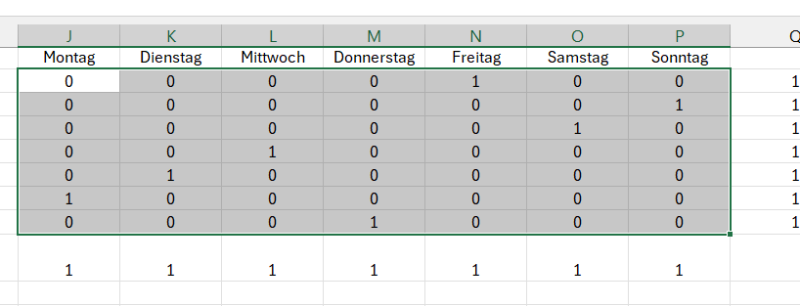

 |  |  |  |  | ==>

Dann kannst Du auf lösen klicken

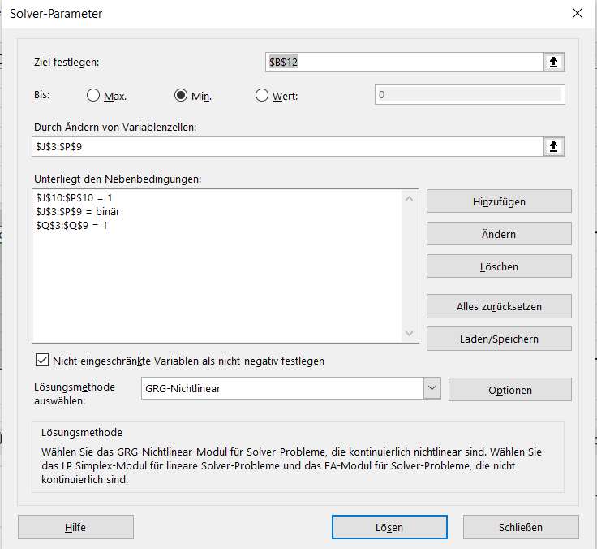

 |  |  |  |  |  | Gesamtzeit sollte minimal sein

 |  |  |  |  |  |  | Nur 0 oder 1

 |  |  |  |  |  | Nur ein Ziel pro Tag

 |  |  |  |  |  | Jedes Ziel nur einmal

